Tablero
TÚ GOBIERNO EN NÚMEROS
ACTUALIZADO AL 30 DE ABRIL DEL 2025
GOBERNACIÓN DEPARTAMENTAL DE TOTONICAPÁN

AUTORIDADES |  |  | GESTIÓN DE PRESUPUESTO |  | EJECUCIÓN PRESUPUESTARIA POR GRUPOS DE GASTO |  | EJECUCIÓN PRESUPUESTARIA POR CLASIFICACIÓN GEOGRÁFICA |  | SERVICIOS PERSONALES, TÉCNICOS Y PROFESIONALES
GOBERNADORA DEPARTAMENTAL DE TOTONICAPAN | DELFINA CELESTINA GARCIA REYES |  | Presupuesto vigente 2025 | Q3,213,258.00 | 0 | Q613,341.13 | VI SUROCCIDENTE | Q762,937.71 | Presupuesto para pago de salarios y honorarios | Q2,242,820.00
 |  |  |  |  | 100 | Q122,088.06 | Región (x): _____________________ | Q.000,000,000.00
SUBJEFE FINANCIERO | LUIS SALVADOR LOPEZ FELIX |  | Presupuesto ejecutado | Q762,937.71 | 200 | Q27,508.52 | Región (x): _____________________ | Q.000,000,000.00 | Presupuesto ejecutado en pago de salarios y honorarios | Q673,341.13
 |  |  |  |  | 300 | Q0.00 | Región (x): _____________________ | Q.000,000,000.00
 |  |  |  |  | Grupo (x): _______________ | Q.000,000,000.00 | Multiregional: ____________________ | Q.000,000,000.00
Cargo | Nombres y apellidos |  | Porcentaje de ejecución | 23.74% |  |  | 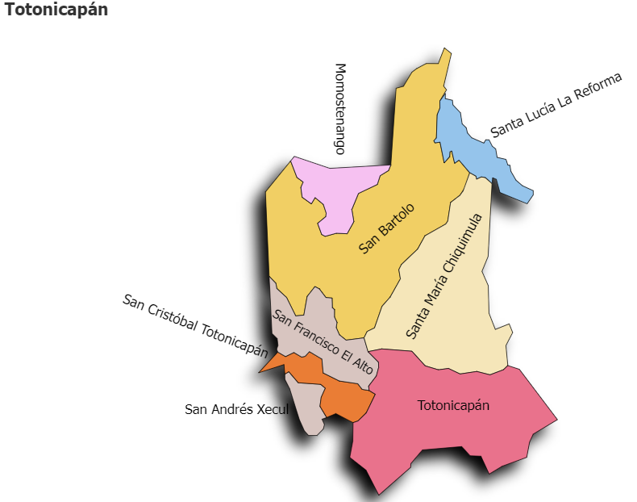 |  | Porcentaje de ejecución en el pago de salarios y honorarios | 30.0%
 |  |  |  |  | EJECUCIÓN POR FINALIDADES
 | Q3,213,258.00
 | Q762,937.71
Cargo | Nombres y apellidos |  |  |  | Finalidad A | Q.000,000,000.00
 |  |  |  |  |  |  |  |  | Personal permanente 011 | 18
Cargo | Nombres y apellidos |  |  |  | Finalidad B | Q.000,000,000.00 |  |  | Personal temporal 021 Personal temporal 022 Jornales 031 | 000 personas 000 personas 000 personas
Cargo | Nombres y apellidos |  |  |  | Finalidad C | Q.000,000,000.00 |  |  | Servicios técnicos o profesionales 029 | 4
 |  |  |  |  |  |  |  |  | Servicios técnicos o profesionales subgrupo 18 | 3

 |  | Descripción del programa |  | Presupuesto vigente | Presupuesto ejecutado | Procentaje de ejecución | PRINCIPALES AVANCES O LOGROS AL __________ DE ___________ DE 2025
PROGRAMAS PRESUPUESTA-RIOS | PROGRAMA 15 | SERVICIOS DE GOBIERNO DEPARTAMENTAL Y REGISTRO DE PERSONAS JURIDICAS |  | Q3,213,258.00 | Q762,937.71 | 23.7 | 1). Entrega de obra (2 proyectos) de Mejoramiento de escuela y mejoramiento de camino rural, de los municipios de Santa María Chiquimula y Momostenango del Departamento de Totonicapán. Supervisión y fiscalización del proyecto de carretera en pausa de San Andres Xecul y revisión de avances del centro de salud de Totonicapán, en coordinación con diputado del Congreso de la República, para verficar el cumplimiento y ejecución de los mismos.
 | PROGRAMA 2 |  |  |  |  |  | 2). Reunión de la Mesa Interinstitucional de Resolución de Conflicto para la atención de casos de conflicto intercomunitarios.
 | PROGRAMA 3 |  |  |  |  |  | 3). Reunión de coordinación con el Consejo Nacional Para la Antención de las Personas con Discapacidad -CONADI- donde se planteó la necesidad de vincular el sector de discapaidad, en diferentes programas o espacios de incidencia.
 | PROGRAMA 4 |  |  |  |  |  | 4) Reuniones de trabajo con las comisiones municipales de Seguridad Alimentaria Nutricional de los Municipios de Santa Lucía la Reforma y Santa María Chiquimua para fortalecer su mandato institucional.
 | PROGRAMA 5 |  |  |  |  |  | 5) Diligencia por retirada de tumulos en ruta CA-01, tramo cuatro caminos, San Cristobal Totonicapán y Seguimiento de monitoreos oeprativos de fuerzas conbinadas para garantizar la seguridad de la ciudadanía.
 |  |  |  |  |  |  | 6. Seguimieno al fortalecimiento a las comisiones -CODESAN-, -CONDEDER-, -CODEVET/PLANEA-; -CODRED-, - REPRONATO;- -CODESER-, Comisión de Fomento Económico y -CODEPETI-; para atender necesidades de la población
 |  |  |  |  |  |  | 7). Cuarta reunión Ordinaria del Consejo Departamental de Desarrollo Urbano y Rural del Departamento de Totonicapán.

